kernel
h | 1 | r | q | Wij | ∇Wij
alpha_d | 0.68209261325 | -2 | 2 | 0 | 0
 |  | -1.9 | 1.9 | 0.00011368210221 | 0.0034104630663
 |  | -1.8 | 1.8 | 0.00090945681767 | 0.013641852265
 |  | -1.7 | 1.7 | 0.0030694167596 | 0.030694167596
 |  | -1.6 | 1.6 | 0.0072756545413 | 0.05456740906
 |  | -1.5 | 1.5 | 0.014210262776 | 0.085261576656
 |  | -1.4 | 1.4 | 0.024555334077 | 0.12277667039
 |  | -1.3 | 1.3 | 0.038992961058 | 0.16711269025
 |  | -1.2 | 1.2 | 0.058205236331 | 0.21826963624
 |  | -1.1 | 1.1 | 0.08287425251 | 0.27624750837
 |  | -1 | 1 | 0.11368210221 | 0.34104630663
 |  | -0.9 | 0.9 | 0.15085614963 | 0.39902417875
 |  | -0.8 | 0.8 | 0.19280484535 | 0.43653927248
 |  | -0.7 | 0.7 | 0.23748191151 | 0.45359158781
 |  | -0.6 | 0.6 | 0.28284107029 | 0.45018112475
 |  | -0.5 | 0.5 | 0.32683604385 | 0.42630788328
 |  | -0.4 | 0.4 | 0.36742055434 | 0.38197186342
 |  | -0.3 | 0.3 | 0.40254832392 | 0.31717306516
 |  | -0.2 | 0.2 | 0.43017307476 | 0.23191148851
 |  | -0.1 | 0.1 | 0.44824852901 | 0.12618713345
 |  | 0 | 0 | 0.45472840883 | 0
 |  | 0.1 | 0.1 | 0.44824852901 | -0.12618713345
 |  | 0.2 | 0.2 | 0.43017307476 | -0.23191148851
 |  | 0.3 | 0.3 | 0.40254832392 | -0.31717306516
 |  | 0.4 | 0.4 | 0.36742055434 | -0.38197186342
 |  | 0.5 | 0.5 | 0.32683604385 | -0.42630788328
 |  | 0.6 | 0.6 | 0.28284107029 | -0.45018112475
 |  | 0.7 | 0.7 | 0.23748191151 | -0.45359158781
 |  | 0.8 | 0.8 | 0.19280484535 | -0.43653927248
 |  | 0.9 | 0.9 | 0.15085614963 | -0.39902417875
 |  | 1 | 1 | 0.11368210221 | -0.34104630663
 |  | 1.1 | 1.1 | 0.08287425251 | -0.27624750837
 |  | 1.2 | 1.2 | 0.058205236331 | -0.21826963624
 |  | 1.3 | 1.3 | 0.038992961058 | -0.16711269025
 |  | 1.4 | 1.4 | 0.024555334077 | -0.12277667039
 |  | 1.5 | 1.5 | 0.014210262776 | -0.085261576656
 |  | 1.6 | 1.6 | 0.0072756545413 | -0.05456740906
 |  | 1.7 | 1.7 | 0.0030694167596 | -0.030694167596
 |  | 1.8 | 1.8 | 0.00090945681767 | -0.013641852265
 |  | 1.9 | 1.9 | 0.00011368210221 | -0.0034104630663
 |  | 2 | 2 | 0 | 0

tensor
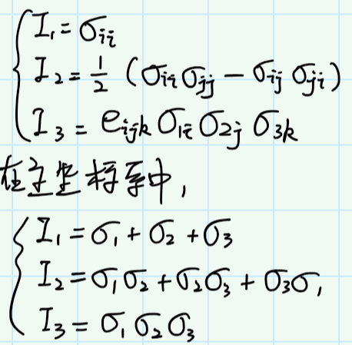
σij
100 | -40 | 0 | I1 | 120
-40 | 160 | 120 | I2 | -36400
0 | 120 | -140 | I3 | -3456000

σm | 40
40 | 0 | 0
0 | 40 | 0
0 | 0 | 40

s
60 | -40 | 0 | J1 | 0
-40 | 120 | 120 | J2 | 41200 | 41200 | 41200
0 | 120 | -180 | J3 | -1872000

D-P
ρ | 1850 |  | u t | x t | a i | dt | c | 5 |  | αφ | 0.1369 |  |  | -I1 | √J2
 |  |  | 3 | 5 | 0.01 | 0.01 | φ | 25 | 0.436332313 | kc | 4.4024 |  |  | -32.167603808 | 0.0000
 |  |  | 2 | 5 | 0.02 |  | E | 1.80E+06 |  | G | 7.50E+05 |  |  | -31.167603808 | 0.1369
 |  |  | 1 | 5 | -0.015 |  | ν | 0.2 |  | K | 1.00E+06 |  |  | -30.167603808 | 0.2737
 |  |  |  |  |  |  |  |  |  |  |  |  |  | -29.167603808 | 0.4106
 |  |  | u t+1 | x t+1 | du | dx | σij |  |  |  | εij |  |  | -28.167603808 | 0.5474
 |  |  | 3.0001 | 5.030001 | 0.0001 | 0.030001 | 10.722534603 | 0 | 0 |  | 0.0033332222259 | 0.0058329722509 | 0.0025008334431 | -27.167603808 | 0.6843
 |  |  | 2.0002 | 5.020002 | 0.0002 | 0.020002 | 0 | 10.722534603 | 0 |  | 0.0058329722509 | 0.0099990001 | 0.0062518751875 | -26.167603808 | 0.8211
 |  |  | 0.99985 | 5.0099985 | -0.00015 | 0.0099985 | 0 | 0 | 10.722534603 |  | 0.0025008334431 | 0.0062518751875 | -0.015002250338 | -25.167603808 | 0.9580
 |  |  |  |  |  |  |  |  |  |  |  |  |  | -24.167603808 | 1.0949
 |  |  | ∇u |  |  |  | σm | 10.722534603 |  |  | εm | -0.00055667600388 |  | -23.167603808 | 1.2317
 |  |  | 0.0033332222259 | 0.00499950005 | 0.010001500225 |  |  |  |  |  | s·ε | 0 |  | -22.167603808 | 1.3686
 |  |  | 0.0066664444519 | 0.0099990001 | 0.02000300045 |  | sij |  |  |  | λ | #DIV/0! |  | -21.167603808 | 1.5054
 |  |  | -0.0049998333389 | -0.007499250075 | -0.015002250338 |  | 0 | 0 | 0 |  |  |  |  | -20.167603808 | 1.6423
 |  |  |  |  |  |  | 0 | 0 | 0 |  | g | #DIV/0! |  | -19.167603808 | 1.7792
 |  |  | σij |  |  |  | 0 | 0 | 0 |  | #DIV/0! | #DIV/0! | #DIV/0! | -18.167603808 | 1.9160
11 | -2 | 0 | 10.722534603 | 0 | 0 |  |  |  |  |  | #DIV/0! | #DIV/0! | #DIV/0! | -17.167603808 | 2.0529
0 | 8 | 0 | 0 | 10.722534603 | 0 |  | -I1 | -32.167603808 |  |  | #DIV/0! | #DIV/0! | #DIV/0! | -16.167603808 | 2.1897
0 | 0 | 10 | 0 | 0 | 10.722534603 |  | √J2 | 0.00 |  |  |  |  |  | -15.167603808 | 2.3266
 |  |  |  |  |  |  |  |  |  |  |  |  |  | -14.167603808 | 2.4634
 |  |  |  |  |  |  | f D-P | 0 |  |  |  |  |  | -13.167603808 | 2.6003
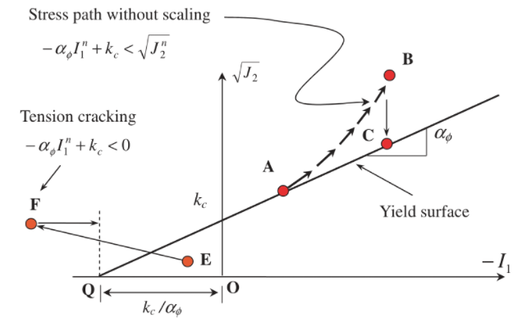
 |  |  |  |  |  |  |  |  |  |  |  |  |  | -12.167603808 | 2.7372
 |  |  |  |  |  |  | check 1 | 0 |  |  | check 2 | 0 |  | -11.167603808 | 2.8740
 |  |  |  |  |  |  |  |  |  |  | rσ | #DIV/0! |  | -10.167603808 | 3.0109
 |  |  |  |  |  |  | σ1ij |  |  |  | σ2ij |  |  | -9.1676038076 | 3.1477
 |  |  |  |  |  |  | 10.722534603 | 0 | 0 |  | #DIV/0! | #DIV/0! | #DIV/0! | -8.1676038076 | 3.2846
 |  |  |  |  |  |  | 0 | 10.722534603 | 0 |  | #DIV/0! | #DIV/0! | #DIV/0! | -7.1676038076 | 3.4214
 |  |  |  |  |  |  | 0 | 0 | 10.722534603 |  | #DIV/0! | #DIV/0! | #DIV/0! | -6.1676038076 | 3.5583
 |  |  |  |  |  |  |  |  |  |  |  |  |  | -5.1676038076 | 3.6952
 |  |  |  |  |  |  | σm | 10.722534603 |  |  | σm | #DIV/0! |  | -4.1676038076 | 3.8320
 |  |  |  |  |  |  |  |  |  |  |  |  |  | -3.1676038076 | 3.9689
 |  |  |  |  |  |  | sij |  |  |  | sij |  |  | -2.1676038076 | 4.1057
 |  |  |  |  |  |  | 0 | 0 | 0 |  | #DIV/0! | #DIV/0! | #DIV/0! | -1.1676038076 | 4.2426
 |  |  |  |  |  |  | 0 | 0 | 0 |  | #DIV/0! | #DIV/0! | #DIV/0! | -0.16760380764 | 4.3794
 |  |  |  |  |  |  | 0 | 0 | 0 |  | #DIV/0! | #DIV/0! | #DIV/0! | 0.83239619236 | 4.5163
 |  |  |  |  |  |  |  |  |  |  |  |  |  | 1.8323961924 | 4.6532
 |  |  |  |  |  |  | -I1 | -32.167603808 |  |  | -I1 | #DIV/0! |  | 2.8323961924 | 4.7900
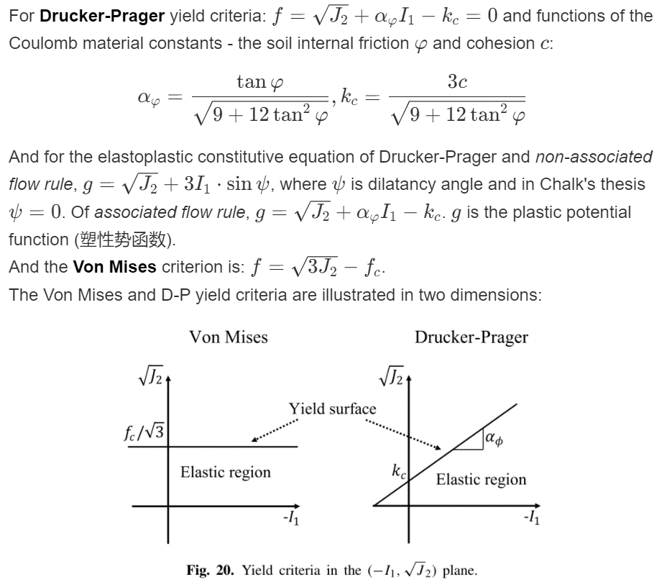
 |  |  |  |  |  |  | √J2 | 0.00 |  |  | √J2 | #DIV/0! |  | 3.8323961924 | 4.9269
 |  |  |  |  |  |  |  |  |  |  |  |  |  | 4.8323961924 | 5.0637
 |  |  |  |  |  |  | f D-P | 0.0000 |  |  | f D-P | #DIV/0! |  | 5.8323961924 | 5.2006
 |  |  |  |  |  |  |  |  |  |  |  |  |  | 6.8323961924 | 5.3375
 |  |  |  |  |  |  | check 1 | 0 |  |  | check 2 | #DIV/0! |  | 7.8323961924 | 5.4743
 |  |  |  |  |  |  |  |  |  |  |  |  |  | 8.8323961924 | 5.6112
 |  |  |  |  |  |  |  |  |  |  |  |  |  | 9.8323961924 | 5.7480
 |  |  |  |  |  |  |  |  |  |  |  |  |  | 10.832396192 | 5.8849
 |  |  |  |  |  |  |  |  |  |  |  |  |  | 11.832396192 | 6.0217
 |  |  |  |  |  |  |  |  |  |  |  |  |  | 12.832396192 | 6.1586
 |  |  |  |  |  |  |  |  |  |  |  |  |  | 13.832396192 | 6.2955
 |  |  |  |  |  |  |  |  |  |  |  |  |  | 14.832396192 | 6.4323
 |  |  |  |  |  |  |  |  |  |  |  |  |  | 15.832396192 | 6.5692
 |  |  |  |  |  |  |  |  |  |  |  |  |  | 16.832396192 | 6.7060
 |  |  |  |  |  |  |  |  |  |  |  |  |  | 17.832396192 | 6.8429
 |  |  |  |  |  |  |  |  |  |  |  |  |  | 18.832396192 | 6.9797
 |  |  |  |  |  |  |  |  |  |  |  |  |  | 19.832396192 | 7.1166
 |  |  |  |  |  |  |  |  |  |  |  |  |  | 20.832396192 | 7.2535
 |  |  |  |  |  |  |  |  |  |  |  |  |  | 21.832396192 | 7.3903
 |  |  |  |  |  |  |  |  |  |  |  |  |  | 22.832396192 | 7.5272
 |  |  |  |  |  |  |  |  |  |  |  |  |  | 23.832396192 | 7.6640
 |  |  |  |  |  |  |  |  |  |  |  |  |  | 24.832396192 | 7.8009
 |  |  |  |  |  |  |  |  |  |  |  |  |  | 25.832396192 | 7.9377
 |  |  |  |  |  |  |  |  |  |  |  |  |  | 26.832396192 | 8.0746
 |  |  |  |  |  |  |  |  |  |  |  |  |  | 27.832396192 | 8.2115
 |  |  |  |  |  |  |  |  |  |  |  |  |  | 28.832396192 | 8.3483
 |  |  |  |  |  |  |  |  |  |  |  |  |  | 29.832396192 | 8.4852
 |  |  |  |  |  |  |  |  |  |  |  |  |  | 30.832396192 | 8.6220
 |  |  |  |  |  |  |  |  |  |  |  |  |  | 31.832396192 | 8.7589
 |  |  |  |  |  |  |  |  |  |  |  |  |  | 32.832396192 | 8.8958
 |  |  |  |  |  |  |  |  |  |  |  |  |  | 33.832396192 | 9.0326
 |  |  |  |  |  |  |  |  |  |  |  |  |  | 34.832396192 | 9.1695
 |  |  |  |  |  |  |  |  |  |  |  |  |  | 35.832396192 | 9.3063
 |  |  |  |  |  |  |  |  |  |  |  |  |  | 36.832396192 | 9.4432
 |  |  |  |  |  |  |  |  |  |  |  |  |  | 37.832396192 | 9.5800
 |  |  |  |  |  |  |  |  |  |  |  |  |  | 38.832396192 | 9.7169
 |  |  |  |  |  |  |  |  |  |  |  |  |  | 39.832396192 | 9.8538
 |  |  |  |  |  |  |  |  |  |  |  |  |  | 40.832396192 | 9.9906
 |  |  |  |  |  |  |  |  |  |  |  |  |  | 41.832396192 | 10.1275
 |  |  |  |  |  |  |  |  |  |  |  |  |  | 42.832396192 | 10.2643
 |  |  |  |  |  |  |  |  |  |  |  |  |  | 43.832396192 | 10.4012
 |  |  |  |  |  |  |  |  |  |  |  |  |  | 44.832396192 | 10.5380
 |  |  |  |  |  |  |  |  |  |  |  |  |  | 45.832396192 | 10.6749
 |  |  |  |  |  |  |  |  |  |  |  |  |  | 46.832396192 | 10.8118
 |  |  |  |  |  |  |  |  |  |  |  |  |  | 47.832396192 | 10.9486
 |  |  |  |  |  |  |  |  |  |  |  |  |  | 48.832396192 | 11.0855
 |  |  |  |  |  |  |  |  |  |  |  |  |  | 49.832396192 | 11.2223
 |  |  |  |  |  |  |  |  |  |  |  |  |  | 50.832396192 | 11.3592
 |  |  |  |  |  |  |  |  |  |  |  |  |  | 51.832396192 | 11.4960
 |  |  |  |  |  |  |  |  |  |  |  |  |  | 52.832396192 | 11.6329
 |  |  |  |  |  |  |  |  |  |  |  |  |  | 53.832396192 | 11.7698
 |  |  |  |  |  |  |  |  |  |  |  |  |  | 54.832396192 | 11.9066
 |  |  |  |  |  |  |  |  |  |  |  |  |  | 55.832396192 | 12.0435
 |  |  |  |  |  |  |  |  |  |  |  |  |  | 56.832396192 | 12.1803
 |  |  |  |  |  |  |  |  |  |  |  |  |  | 57.832396192 | 12.3172
 |  |  |  |  |  |  |  |  |  |  |  |  |  | 58.832396192 | 12.4541
 |  |  |  |  |  |  |  |  |  |  |  |  |  | 59.832396192 | 12.5909
 |  |  |  |  |  |  |  |  |  |  |  |  |  | 60.832396192 | 12.7278
 |  |  |  |  |  |  |  |  |  |  |  |  |  | 61.832396192 | 12.8646
 |  |  |  |  |  |  |  |  |  |  |  |  |  | 62.832396192 | 13.0015
 |  |  |  |  |  |  |  |  |  |  |  |  |  | 63.832396192 | 13.1383
 |  |  |  |  |  |  |  |  |  |  |  |  |  | 64.832396192 | 13.2752
 |  |  |  |  |  |  |  |  |  |  |  |  |  | 65.832396192 | 13.4121
 |  |  |  |  |  |  |  |  |  |  |  |  |  | 66.832396192 | 13.5489
 |  |  |  |  |  |  |  |  |  |  |  |  |  | 67.832396192 | 13.6858
 |  |  |  |  |  |  |  |  |  |  |  |  |  | 68.832396192 | 13.8226
 |  |  |  |  |  |  |  |  |  |  |  |  |  | 69.832396192 | 13.9595
 |  |  |  |  |  |  |  |  |  |  |  |  |  | 70.832396192 | 14.0963
 |  |  |  |  |  |  |  |  |  |  |  |  |  | 71.832396192 | 14.2332
 |  |  |  |  |  |  |  |  |  |  |  |  |  | 72.832396192 | 14.3701
 |  |  |  |  |  |  |  |  |  |  |  |  |  | 73.832396192 | 14.5069
 |  |  |  |  |  |  |  |  |  |  |  |  |  | 74.832396192 | 14.6438
 |  |  |  |  |  |  |  |  |  |  |  |  |  | 75.832396192 | 14.7806
 |  |  |  |  |  |  |  |  |  |  |  |  |  | 76.832396192 | 14.9175
 |  |  |  |  |  |  |  |  |  |  |  |  |  | 77.832396192 | 15.0543
 |  |  |  |  |  |  |  |  |  |  |  |  |  | 78.832396192 | 15.1912
 |  |  |  |  |  |  |  |  |  |  |  |  |  | 79.832396192 | 15.3281
 |  |  |  |  |  |  |  |  |  |  |  |  |  | 80.832396192 | 15.4649
 |  |  |  |  |  |  |  |  |  |  |  |  |  | 81.832396192 | 15.6018
 |  |  |  |  |  |  |  |  |  |  |  |  |  | 82.832396192 | 15.7386
 |  |  |  |  |  |  |  |  |  |  |  |  |  | 83.832396192 | 15.8755
 |  |  |  |  |  |  |  |  |  |  |  |  |  | 84.832396192 | 16.0124
 |  |  |  |  |  |  |  |  |  |  |  |  |  | 85.832396192 | 16.1492
 |  |  |  |  |  |  |  |  |  |  |  |  |  | 86.832396192 | 16.2861
 |  |  |  |  |  |  |  |  |  |  |  |  |  | 87.832396192 | 16.4229
 |  |  |  |  |  |  |  |  |  |  |  |  |  | 88.832396192 | 16.5598
 |  |  |  |  |  |  |  |  |  |  |  |  |  | 89.832396192 | 16.6966
 |  |  |  |  |  |  |  |  |  |  |  |  |  | 90.832396192 | 16.8335
 |  |  |  |  |  |  |  |  |  |  |  |  |  | 91.832396192 | 16.9704
 |  |  |  |  |  |  |  |  |  |  |  |  |  | 92.832396192 | 17.1072
 |  |  |  |  |  |  |  |  |  |  |  |  |  | 93.832396192 | 17.2441
 |  |  |  |  |  |  |  |  |  |  |  |  |  | 94.832396192 | 17.3809
 |  |  |  |  |  |  |  |  |  |  |  |  |  | 95.832396192 | 17.5178
 |  |  |  |  |  |  |  |  |  |  |  |  |  | 96.832396192 | 17.6546
 |  |  |  |  |  |  |  |  |  |  |  |  |  | 97.832396192 | 17.7915
 |  |  |  |  |  |  |  |  |  |  |  |  |  | 98.832396192 | 17.9284
 |  |  |  |  |  |  |  |  |  |  |  |  |  | 99.832396192 | 18.0652

